Programmazione
 | I.POLO | I.POLO
Immagini | Articolo | Descrizione | S | M | L | XL | XXL | Totale
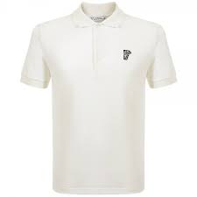 | V800499SVJ00068V7001 | Polo uomo - BIANCO | 5 | 10 | 10 | 10 | 5 | 40
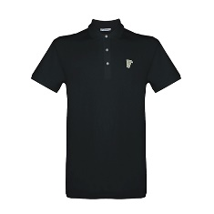 | V800499SVJ00068V7008 | Polo uomo - NERO | 5 | 10 | 10 | 10 | 5 | 40
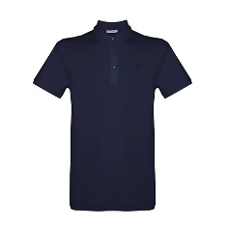 | V800499SVJ00068V7023 | Polo uomo - BLU | 5 | 10 | 10 | 10 | 5 | 40
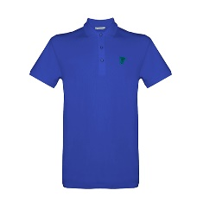 | V800499SVJ00068V7048 | Polo uomo - PAVONE | 5 | 10 | 10 | 10 | 5 | 40
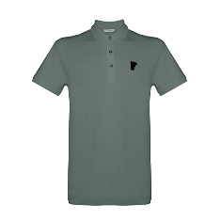 | V800499SVJ00068V7652 | Polo uomo - GRIGIO | 5 | 10 | 10 | 10 | 5 | 40
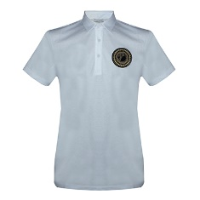 | V800753SVJ00180V1001 | Polo uomo - BIANCO OTTICO | 5 | 10 | 10 | 10 | 5 | 40
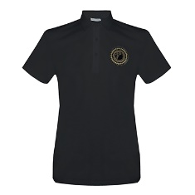 | V800753SVJ00180V1008 | Polo uomo - NERO | 5 | 10 | 10 | 10 | 5 | 40
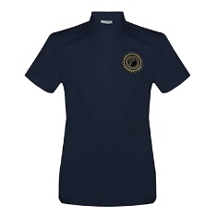 | V800753SVJ00180V1145 | Polo uomo - BLU NOTTE |  |  |  |  |  | 0
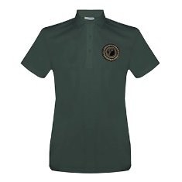 | V800753SVJ00180V7652 | Polo uomo - GRIGIO |  |  |  |  |  | 0
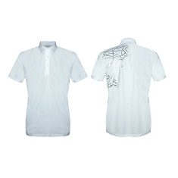 | V800753SVJ00413V7001 | Polo uomo - BIANCO | 5 | 10 | 10 | 10 | 5 | 40
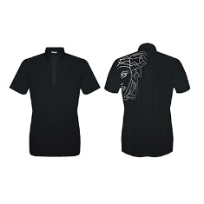 | V800753SVJ00413V7008 | Polo uomo - NERO | 5 | 10 | 10 | 10 | 5 | 40
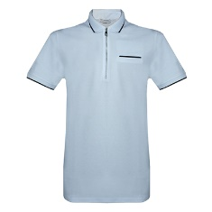 | V800799SVJ00068V1001 | Polo uomo - BIANCO |  |  |  |  |  | 0
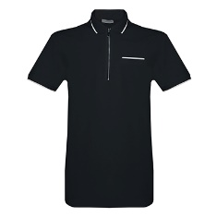 | V800799SVJ00068V1008 | Polo uomo - NERO |  |  |  |  |  | 0
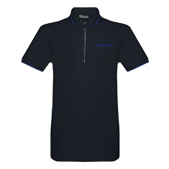 | V800799SVJ00068V4009 | Polo uomo - BLU AZZURRO |  |  |  |  |  | 0
SEE ABOVE IN GREY COLOUR | V800799SVJ00068V7652 | Polo uomo - GRIGIO |  |  |  |  |  | 0
 |  | Totale I.POLO | 45 | 90 | 90 | 90 | 45 | 360

 | I.T-SHIRT | T-SHIRT
Immagini | Articolo | Descrizione | S | M | L | XL | XXL | Totale
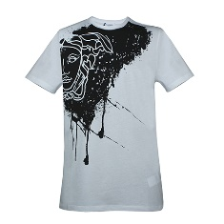 | V800483SVJ00029V7001 | Teeshirt uomo - BIANCO | 5 | 10 | 10 | 10 | 5 | 40
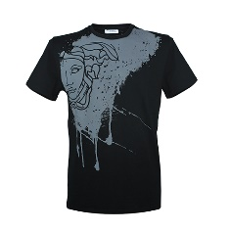 | V800483SVJ00029V7008 | Teeshirt uomo - NERO | 5 | 10 | 10 | 10 | 5 | 40
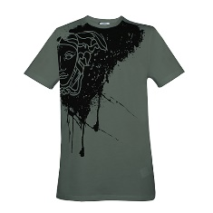 | V800483SVJ00029V7652 | Teeshirt uomo - grey+print
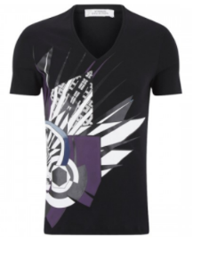 | V800650SVJ00187V7001 | Teeshirt uomo - BIANCO
 | V800650SVJ00187V7008 | Teeshirt uomo - NERO
 | V800650SVJ00187V7652 | Teeshirt uomo - GRIGIO
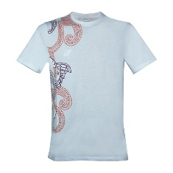 | V800683SVJ00350V7001 | Teeshirt uomo - white+print | 5 | 10 | 10 | 10 | 5 | 40
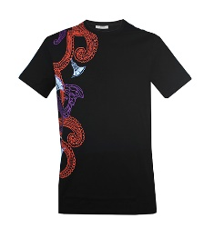 | V800683SVJ00350V7008 | Teeshirt uomo - black+paint | 5 | 10 | 10 | 10 | 5 | 40
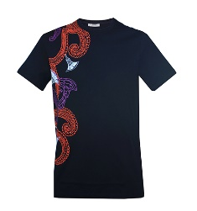 | V800683SVJ00350V7023 | Teeshirt uomo - blue+print | 5 | 10 | 10 | 10 | 5 | 40
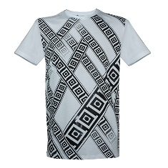 | V800683SVJ00351V7001 | Teeshirt uomo - white+print | 5 | 10 | 10 | 10 | 5 | 40
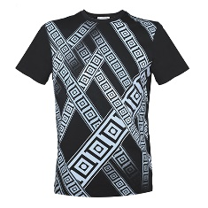 | V800683SVJ00351V7008 | Teeshirt uomo - black+paint | 5 | 10 | 10 | 10 | 5 | 40
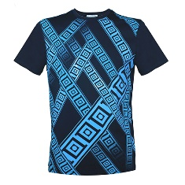 | V800683SVJ00351V7023 | Teeshirt uomo - BLU | 5 | 10 | 10 | 10 | 5 | 40
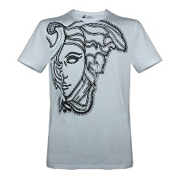 | V800683SVJ00438V7001 | Teeshirt uomo - white+print | 5 | 10 | 10 | 10 | 5 | 40
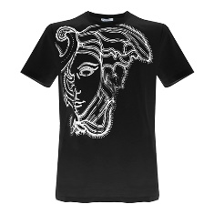 | V800683SVJ00438V7008 | Teeshirt uomo - black+paint | 5 | 30 | 30 | 30 | 10 | 105
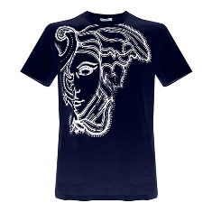 | V800683SVJ00438V7023 | Teeshirt uomo - BLU | 5 | 30 | 30 | 30 | 10 | 105
 |  | Totale T-SHIRT | 55 | 150 | 150 | 150 | 65 | 570

 |  | Totali:

